システム構成部材一覧
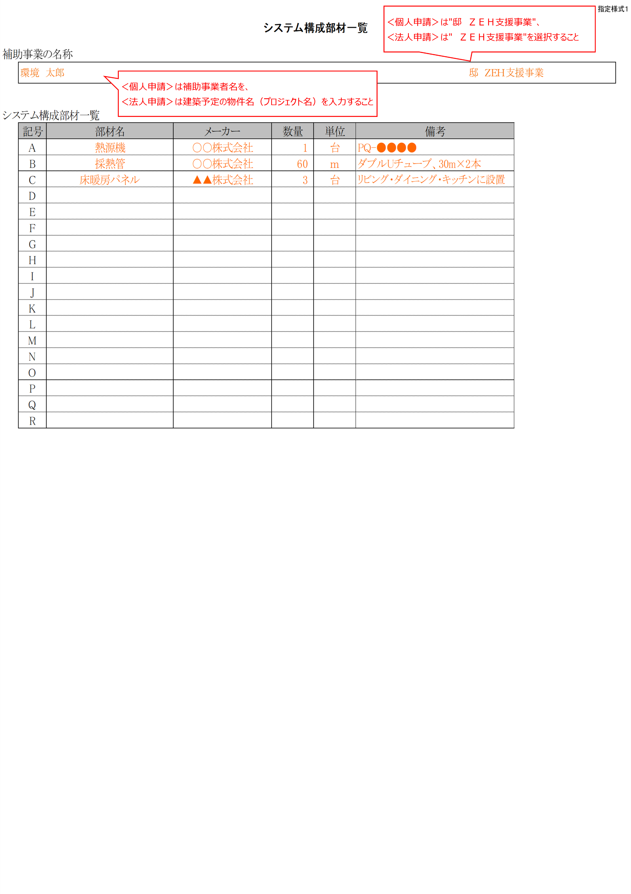
 |  |  |  |  |  |  | 指定様式１
システム構成部材一覧

補助事業の名称

システム構成部材一覧
 | 記号 | 部材名 | メーカー | 数量 | 単位 | 備考
 | A
 | B
 | C
 | D
 | E
 | F
 | G
 | H
 | I
 | J
 | K
 | L
 | M
 | N
 | O
 | P
 | Q
 | R

